Capa
Ferramenta de Avaliação de Maturidade do NITAG (NMAT)

A Ferramenta de Avaliação de Maturidade do NITAG (NMAT) foi criada como uma ferramenta prática de planejamento, monitoramento e avaliação para orientar o desenvolvimento e fortalecimento do NITAG. A NMAT oferece aos NITAG e parceiros um mecanismo para avaliar a maturidade de um NITAG, além de uma estrutura para organizar e priorizar as próximas etapas concretas e viáveis das atividades de fortalecimento do NITAG. A NMAT estabelece etapas mensuráveis na maturidade do NITAG, concebidas como um fluxo lógico de políticas e procedimentos implantados para avançar do nível básico à vanguarda. Não é prescritiva nem pretende substituir as estratégias regionais ou nacionais de fortalecimento do NITAG, e foi elaborada como um guia prático para desenvolver uma estratégia progressiva de fortalecimento do NITAG.
Para continuar selecione a guia "Instruções".

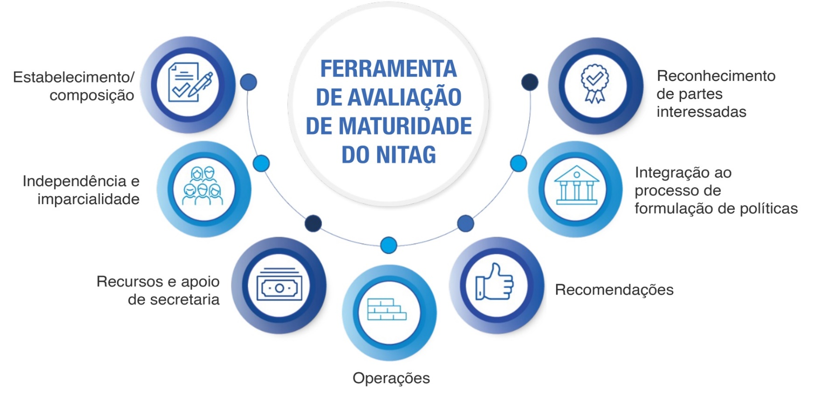

Resumo
Resumo da NMAT

País
 | selecionar na lista suspensa
Nome do NITAG

Tipo de avaliação |  | Auto-avaliação
(assinale uma opção) |  | Avaliação externa

Data de avaliação |  | formato AAAA-MM-DD

Participantes

Pontos fortes do NITAG

Desafios do NITAG

Resultados e planos futuros
Veja mais informações na guia Instruções.

Indicador | Nível de maturidade atual* | Ações planejadas | Parte responsável | Prazo
Indicador 1 | Básico

Indicador 2 | Básico

Indicador 3 | Básico

Indicador 4 | Básico

Indicador 5 | Básico

Indicador 6 | Básico

Indicador 7 | Básico

* Calculado automaticamente - reflete o nível mais elevado no qual são observados TODOS os subindicadores.

Porcentagem cumprida de todos os critérios |  |  |  | 0 %
% cumprida dos critérios para cada indicador

Indicador | Nº de critérios cumpridos | Total de critérios | % cumprida
Indicador 1 | 0 | 16 | 0 %
Indicador 2 | 0 | 12 | 0 %
Indicador 3 | 0 | 16 | 0 %
Indicador 4 | 0 | 12 | 0 %
Indicador 5 | 0 | 8 | 0 %
Indicador 6 | 0 | 8 | 0 %
Indicador 7 | 0 | 8 | 0 %
Todos os indicadores | 0 | 80 | 0 %

